Chi tiết địa chất
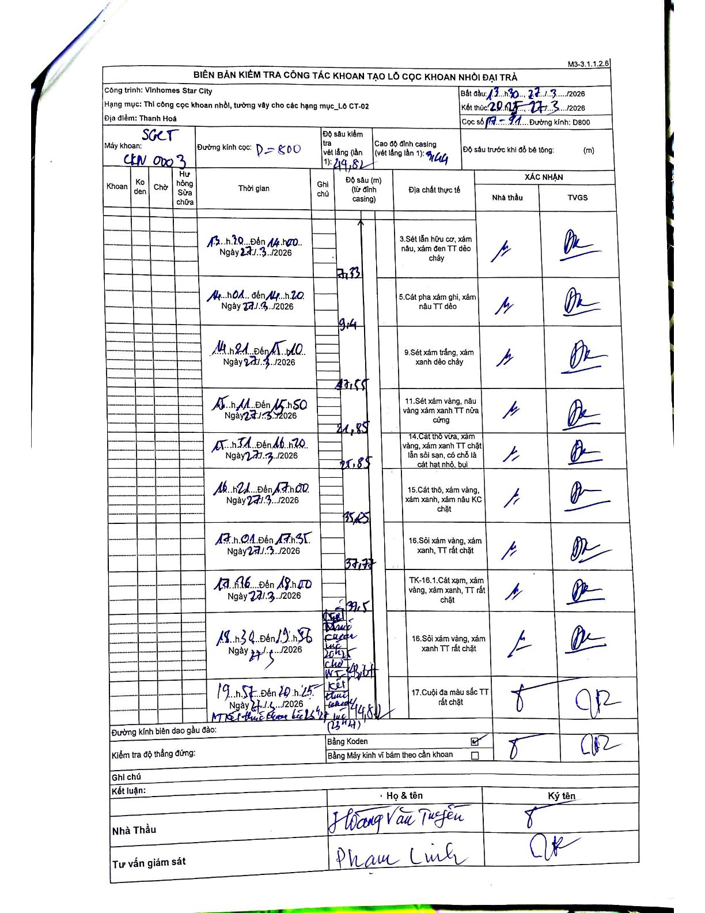
Dự án | Star City Thanh Hóa
Hạng mục | Thi công cọc khoan nhồi, tường vây cho các hạng mục_Lô CT-02
Tên bộ phận | Lô CT-02
Số hiệu cọc | P7-91
Tên Máy khoan | SGCT-KCN0003
Đường kính | D800
Bắt đầu thi công | 13:30 27/03/2026
Kết thúc thi công | 20:25 27/03/2026

Địa chất TT | Đường kính | Mô tả lớp thiết kế | Từ (h) | Đến (h) | Cao độ từ | Cao độ đến | T.Gian (h) | Dài (m) | V (m/h) | Ghi chú
3 | D800 | Sét lẫn hữu cơ, xám nâu, xám đen TT dẻo chảy | 13:30 27/03/2026 | 14:00 27/03/2026 | -9.44 | -7.33 | 0.5 | 7.33 | 4.22 | Lớp địa chất 3: Sét lẫn hữu cơ, xám nâu, xám đen TT dẻo chảy
5 | D800 | Cát pha xám ghi, xám nâu TT dẻo | 14:01 27/03/2026 | 14:20 27/03/2026 | -7.33 | -9.4 | 0.32 | 2.07 | 6.54 | Lớp địa chất 5: Cát pha xám ghi, xám nâu TT dẻo
9 | D800 | Sét xám trắng, xám xanh dẻo chảy | 14:21 27/03/2026 | 15:10 27/03/2026 | -9.4 | -17.55 | 0.82 | 8.15 | 9.98 | Lớp địa chất 9: Sét xám trắng, xám xanh dẻo chảy
11 | D800 | Sét xám vàng, nâu vàng xám xanh TT nửa cứng | 15:11 27/03/2026 | 15:50 27/03/2026 | -17.55 | -21.85 | 0.65 | 4.3 | 6.62 | Lớp địa chất 11: Sét xám vàng, nâu vàng xám xanh TT nửa cứng
14 | D800 | Cát thô vừa, xám vàng, xám xanh TT chặt lẫn sỏi san, có chỗ là cát hạt nhỏ, bụi | 15:51 27/03/2026 | 16:20 27/03/2026 | -21.85 | -25.85 | 0.48 | 4 | 8.28 | Lớp địa chất 14: Cát thô vừa, xám vàng, xám xanh TT chặt lẫn sỏi san, có chỗ là cát hạt nhỏ, bụi
15 | D800 | Cát thô, xám vàng, xám xanh, xám nâu KC chặt | 16:21 27/03/2026 | 17:00 27/03/2026 | -25.85 | -35.25 | 0.65 | 9.4 | 14.46 | Lớp địa chất 15: Cát thô, xám vàng, xám xanh, xám nâu KC chặt
16 | D800 | Sỏi xám vàng, xám xanh, TT rất chặt | 17:01 27/03/2026 | 17:35 27/03/2026 | -35.25 | -37.77 | 0.57 | 2.52 | 4.45 | Lớp địa chất 16: Sỏi xám vàng, xám xanh, TT rất chặt
8 | D800 | TK-16.1. Cát xạm, xám vàng, xám xanh, TT rất chặt | 17:36 27/03/2026 | 18:00 27/03/2026 | -37.77 | -39.5 | 0.4 | 1.73 | 4.32 | Lớp địa chất TK-16.1: Cát xạm, xám vàng, xám xanh, TT rất chặt
16 | D800 | Sỏi xám vàng, xám xanh TT rất chặt | 18:30 27/03/2026 | 19:56 27/03/2026 | -39.5 | -43.67 | 1.43 | 4.17 | 2.91 | Lớp địa chất 16: Sỏi xám vàng, xám xanh TT rất chặt
17 | D800 | Cuội đa màu sắc TT rất chặt | 19:57 27/03/2026 | 20:25 27/03/2026 | -43.67 | -44.82 | 0.47 | 1.15 | 2.46 | Mũi cọc tựa vào lớp 17: Cuội đa màu sắc TT rất chặt

ẢNH BIÊN BẢN GỐC

